상품제안서
종이쇼핑백 200x80x300mm | 상품코드: F21238

 |  |  |  |  |  |  | 02-412-0044 | www.easy1.co.kr
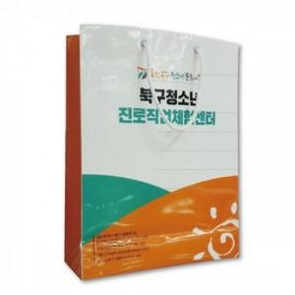

【상세/제작정보】 | 디자인, 스펙에 따라 단가가 달라집니다. 반드시 견적 요청 주세요.

【인쇄/포장옵션】 | 풀칼라 / 포장불가능

【공급단가】 | 수량 | 1,000~ | 2,000~ | 3,000~ | 5,000~ | 10,000~
*VAT별도 | 단가 | 820원 | 790원 | 770원 | 740원 | 710원

【상품 URL】 | https://dev.easy1.co.kr:443/src/goods_detail.php?gdno=21238

